手順書
操作手順書 |  |  |  |  | 作成日時：2019/10/17-10:39:43

 | １．操作環境

 |  |  | シナリオファイル名 | C:\Users\Administrator\Desktop\動作確認手順\前受充当戻し処理.winsnr

 | ２．操作手順

 |  | ２．１．シナリオ：前受充当戻し処理
 |  |  | ２．１．１．[前受充当戻し処理]ウィンドウ |  |  | 確認日 | 結果
 |  |  | 画面 | 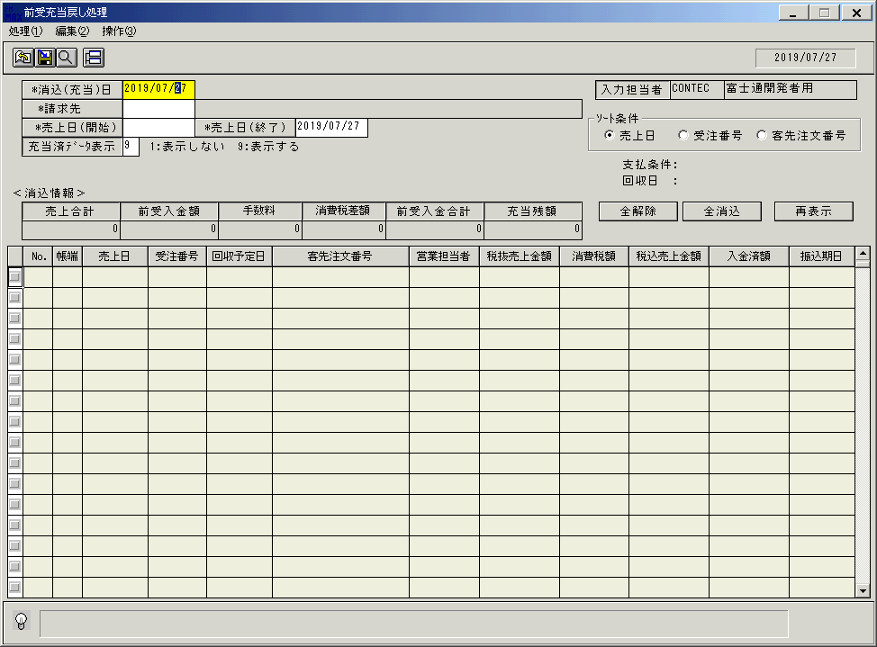
 |  |  | 操作内容 | 「前受充当戻し処理」ウィンドウを初期画面表示します。

 |  |  | ２．１．２．[前受充当戻し処理]ウィンドウ |  |  | 確認日 | 結果
 |  |  | 画面 | 
 |  |  | 操作内容 | 「消込（充当）日」を入力します。

 |  |  | ２．１．３．[前受充当戻し処理]ウィンドウ |  |  | 確認日 | 結果
 |  |  | 画面 | 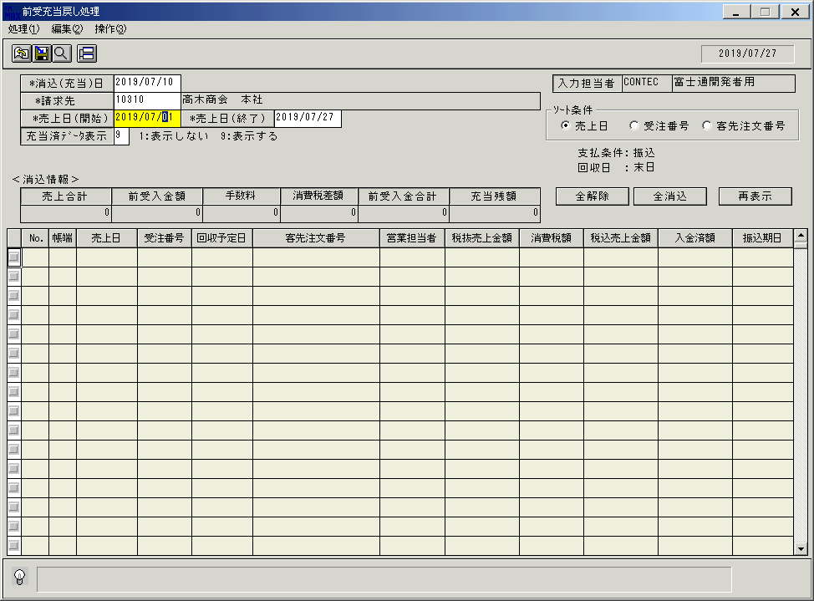
 |  |  | 操作内容 | 「請求先」を入力します。

 |  |  | ２．１．４．[前受充当戻し処理]ウィンドウ |  |  | 確認日 | 結果
 |  |  | 画面 | 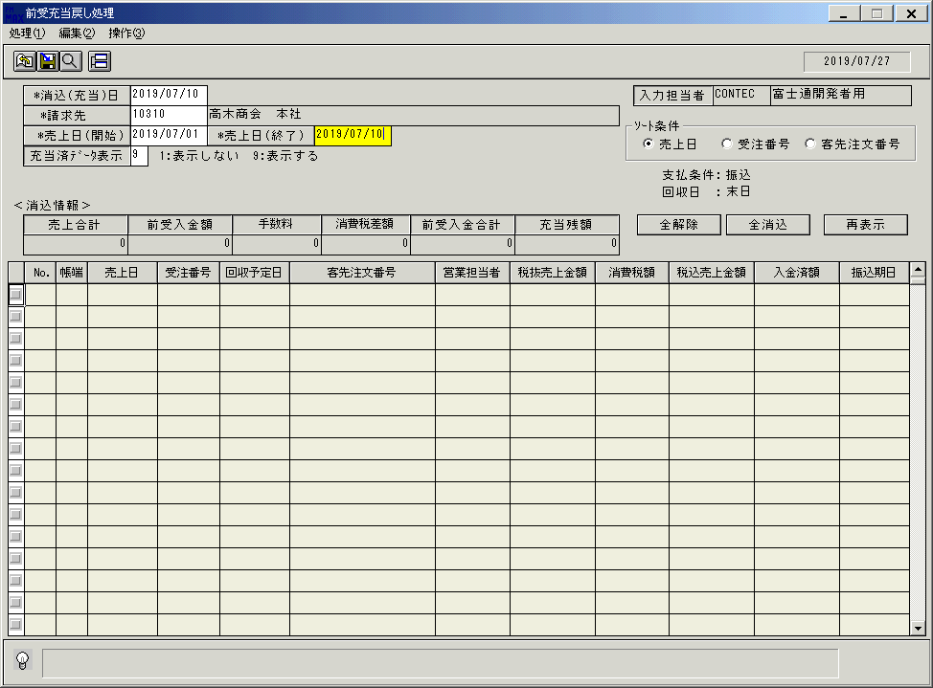
 |  |  | 操作内容 | 「売上日（開始）」と「売上日（終了）」を入力します。

 |  |  | ２．１．５．[前受充当戻し処理]ウィンドウ |  |  | 確認日 | 結果
 |  |  | 画面 | 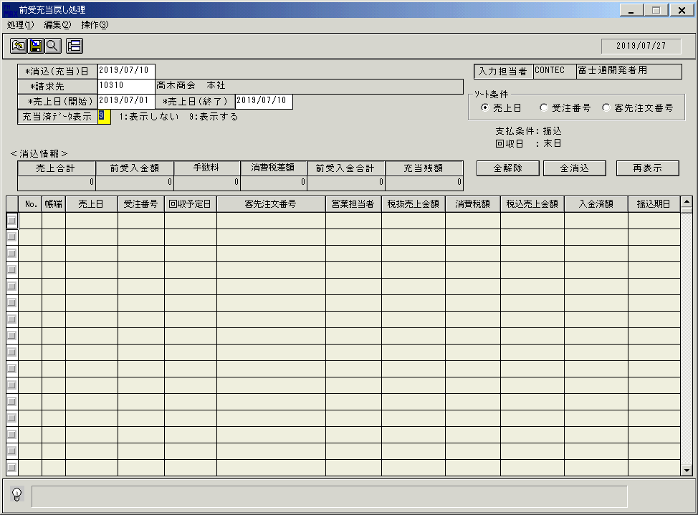
 |  |  | 操作内容 | 「充当済データ表示」に「9」を入力しEnterキーを押します。

 |  |  | ２．１．６．[前受充当戻し処理]ウィンドウ |  |  | 確認日 | 結果
 |  |  | 画面 | 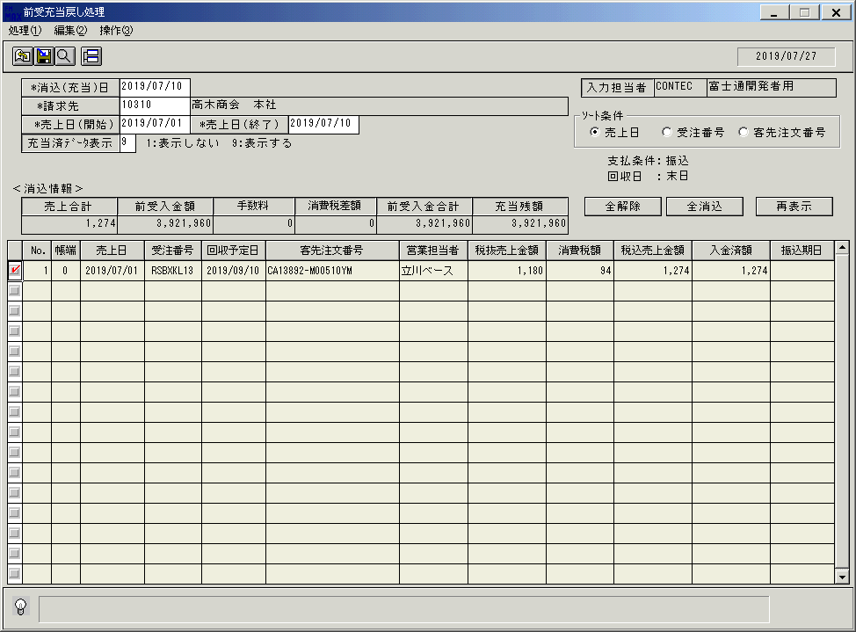
 |  |  | 操作内容 | 明細が表示されます。明細行のチェックボックスのチェックをはずします。

 |  |  | ２．１．７．[前受充当戻し処理]ウィンドウ |  |  | 確認日 | 結果
 |  |  | 画面 | 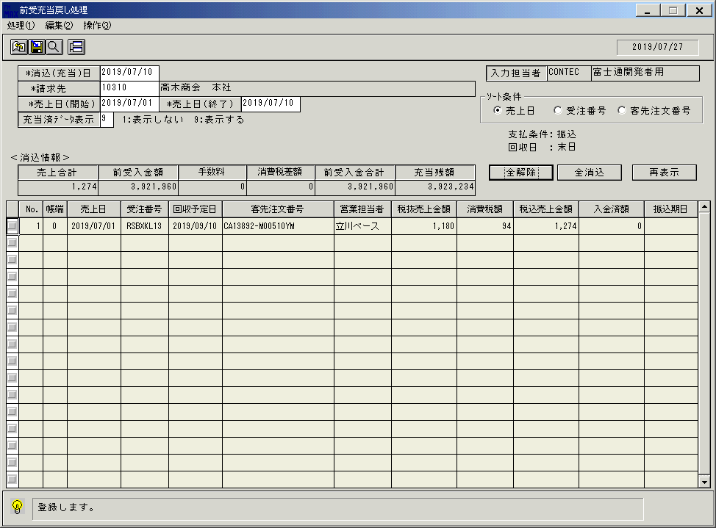
 |  |  | 操作内容 | 登録ボタンをクリックします。

 |  |  | ２．１．８．[前受充当戻し処理]ウィンドウ - [前受充当戻し処理]ウィンドウ |  |  | 確認日 | 結果
 |  |  | 画面 | 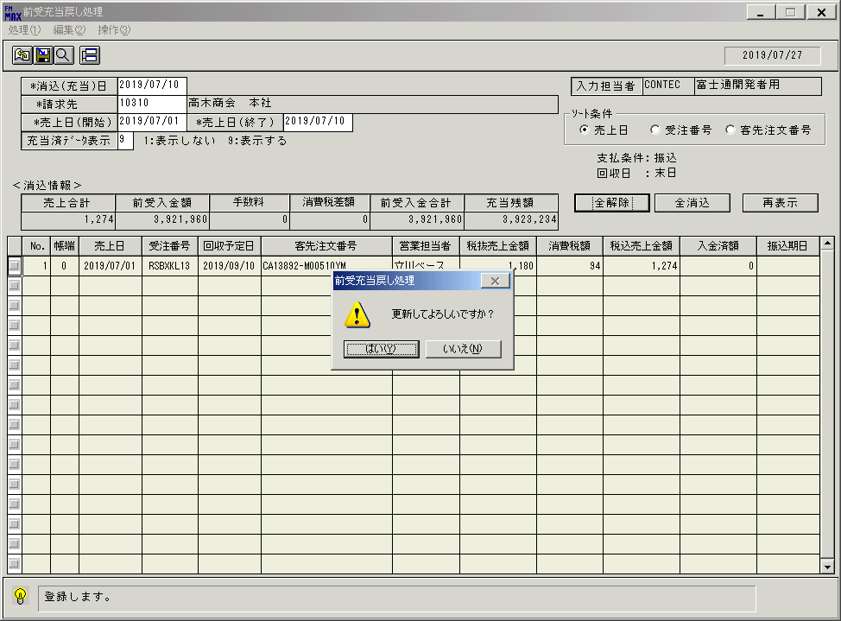
 |  |  | 操作内容 | 「はい」をクリックします。

 |  |  | ２．１．９．[前受充当戻し処理]ウィンドウ |  |  | 確認日 | 結果
 |  |  | 画面 | 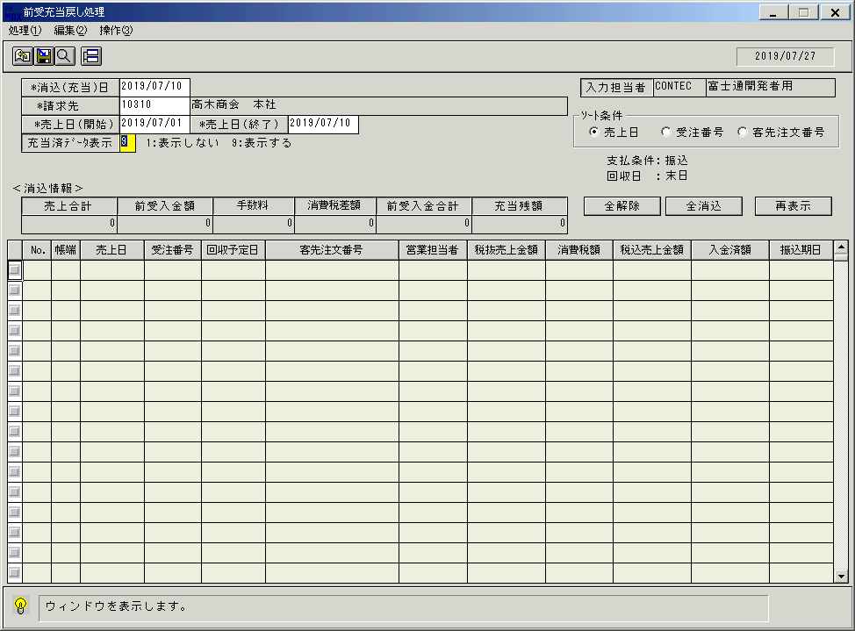
 |  |  | 操作内容 | 同じ条件を入力し検索します。

 |  |  | ２．１．１０．[前受充当戻し処理]ウィンドウ |  |  | 確認日 | 結果
 |  |  | 画面 | 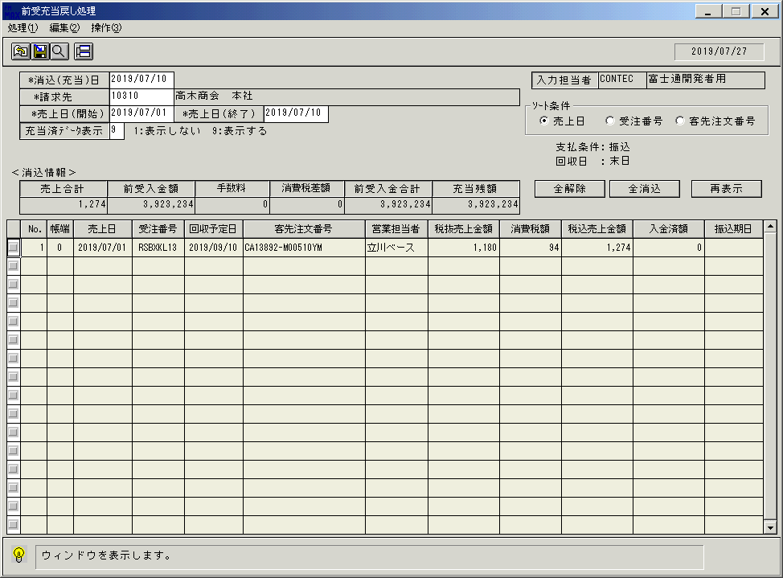
 |  |  | 操作内容 | 明細が表示され、明細行のチェックボックスのチェックが外れていることを確認します。チェックボックスにチェックを入れます。

 |  |  | ２．１．１１．[前受充当戻し処理]ウィンドウ |  |  | 確認日 | 結果
 |  |  | 画面 | 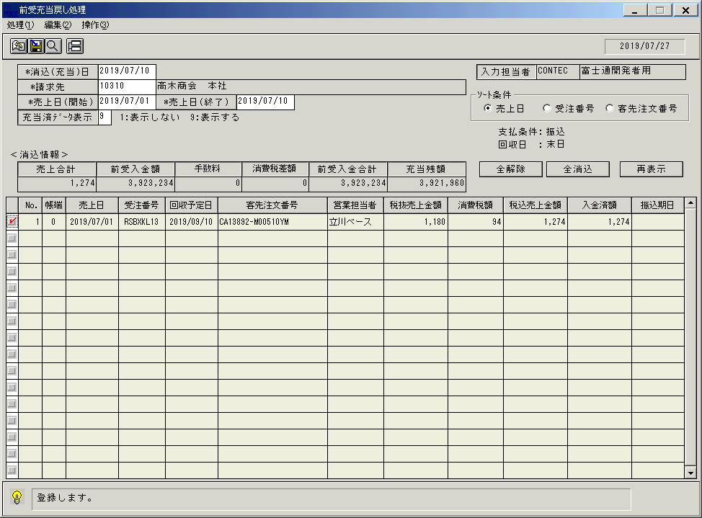
 |  |  | 操作内容 | 「登録」ボタンをクリックします。

 |  |  | ２．１．１２．[前受充当戻し処理]ウィンドウ - [前受充当戻し処理]ウィンドウ |  |  | 確認日 | 結果
 |  |  | 画面 | 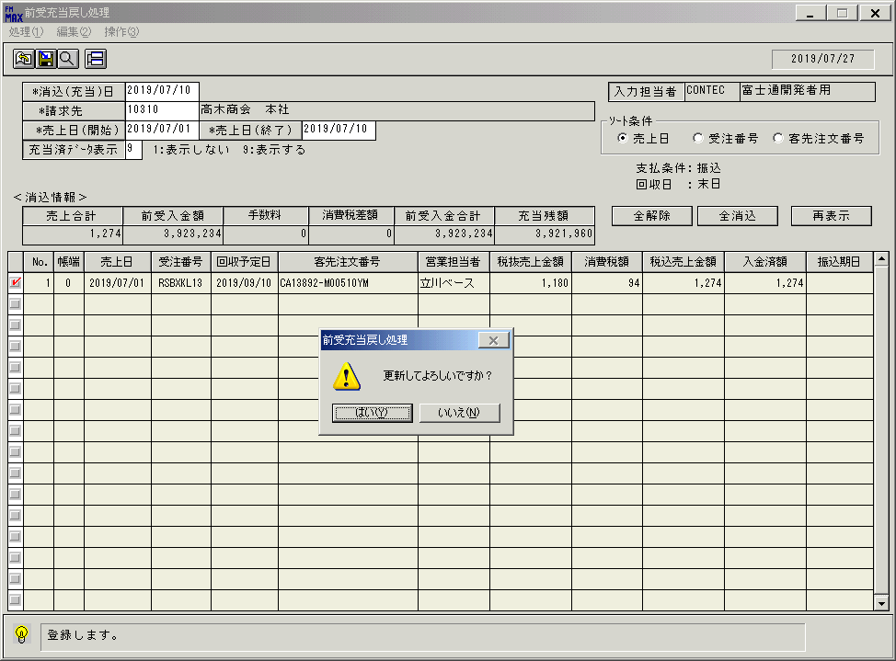
 |  |  | 操作内容 | 「はい」をクリックします。

 |  |  | ２．１．１３．[前受充当戻し処理]ウィンドウ |  |  | 確認日 | 結果
 |  |  | 画面 | 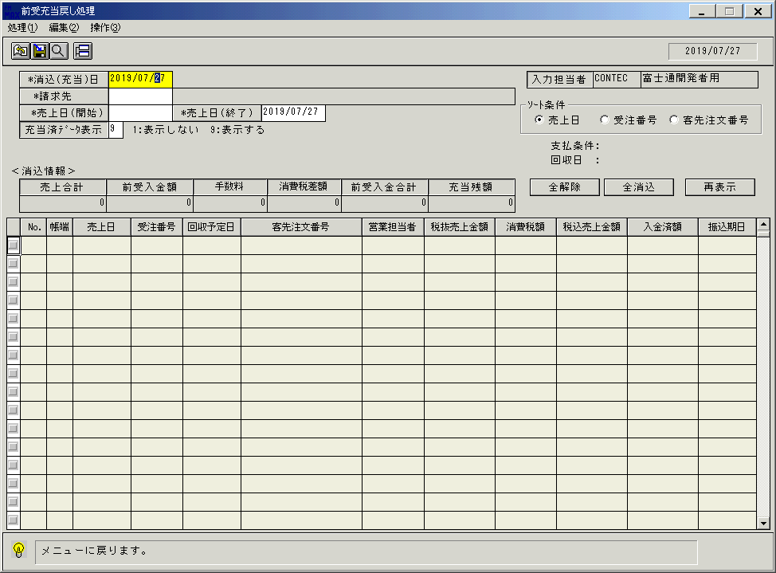
 |  |  | 操作内容 | 終了ボタンをクリックします。

 |  |  | ２．１．１４．[前受充当戻し処理]ウィンドウ - [前受充当戻し処理]ウィンドウ |  |  | 確認日 | 結果
 |  |  | 画面 | 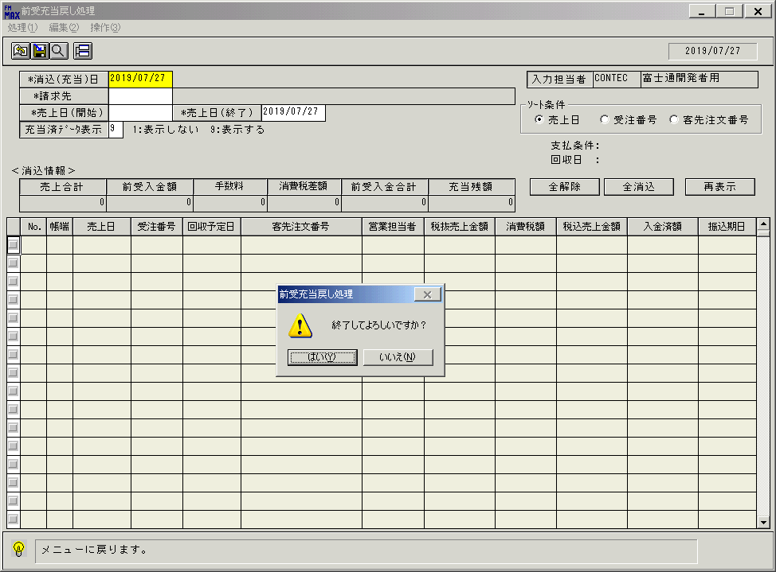
 |  |  | 操作内容 | 「はい」をクリックし、ウィンドウを閉じます。

画面ﾚｲｱｳﾄ
名称
ＩＤ
画面
ＩＤ
名称
／
画面レイアウト |  |  |  |  |  |  |  |  |  |  |  |  |  |  |  |  |  |  |  |  |  |  |  | 名称 |  | 前受充当戻し処理 |  |  |  |  |  |  |  |  |  |  |  |  |  | 名称 |  |  |  |  |  |  |  |  |  |  |  |  |  |  |  |  | 変更履歴 |  | Ｖｅｒ． |  | 年月日 |  | 作成者 |  |  | Ｖｅｒ． | 年月日 | 作成者
 |  |  |  |  |  |  |  |  |  |  |  |  |  |  |  |  |  |  |  |  |  |  |  |  |  |  |  |  |  |  |  |  |  |  |  |  |  |  |  |  |  |  |  |  |  |  |  |  |  |  |  |  |  |  |  |  |  |  | 1.00 |  | 2009/6/2 |  | FKS)中田
 |  |  |  |  |  |  |  |  |  |  |  |  |  |  |  |  |  |  |  |  |  |  |  | ＩＤ |  | URKET73 |  |  |  |  |  |  |  |  |  |  |  |  |  | ＩＤ

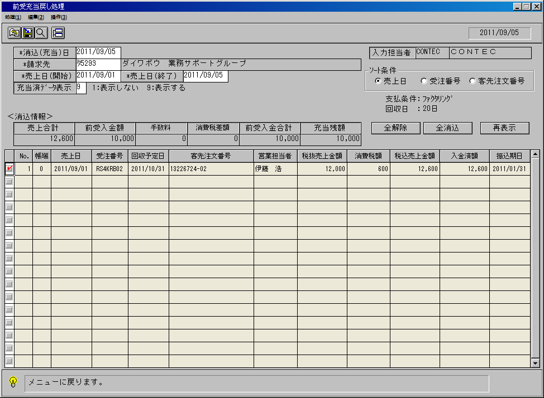
名称
ＩＤ
画面
ＩＤ
名称
／
 |  |  |  |  |  |  |  |  |  |  |  |  |  |  |  |  |  |  |  |  |  |  |  |  |  |  |  |  |  |  |  |  |  |  |  |  |  |  |  |  |  |  |  |  |  |  |  |  |  |  |  |  |  |  |  | ＜利用部門＞
 |  |  |  |  |  |  |  |  |  |  |  |  |  |  |  |  |  |  |  |  |  |  |  |  |  |  |  |  |  |  |  |  |  |  |  |  |  |  |  |  |  |  |  |  |  |  |  |  |  |  |  |  |  |  |  |  | ・営業部門

 |  |  |  |  |  |  |  |  |  |  |  |  |  |  |  |  |  |  |  |  |  |  |  |  |  |  |  |  |  |  |  |  |  |  |  |  |  |  |  |  |  |  |  |  |  |  |  |  |  |  |  |  |  |  |  | ＜用途／目的＞
 |  |  |  |  |  |  |  |  |  |  |  |  |  |  |  |  |  |  |  |  |  |  |  |  |  |  |  |  |  |  |  |  |  |  |  |  |  |  |  |  |  |  |  |  |  |  |  |  |  |  |  |  |  |  |  |  | ・入金処理後、各営業ごとに担当する得意先の売上に対して
 |  |  |  |  |  |  |  |  |  |  |  |  |  |  |  |  |  |  |  |  |  |  |  |  |  |  |  |  |  |  |  |  |  |  |  |  |  |  |  |  |  |  |  |  |  |  |  |  |  |  |  |  |  |  |  |  | 充当解除/充当の処理を行う。

 |  |  |  |  |  |  |  |  |  |  |  |  |  |  |  |  |  |  |  |  |  |  |  |  |  |  |  |  |  |  |  |  |  |  |  |  |  |  |  |  |  |  |  |  |  |  |  |  |  |  |  |  |  |  |  | ＜機能＞
 |  |  |  |  |  |  |  |  |  |  |  |  |  |  |  |  |  |  |  |  |  |  |  |  |  |  |  |  |  |  |  |  |  |  |  |  |  |  |  |  |  |  |  |  |  |  |  |  |  |  |  |  |  |  |  |  | ・登録されている入金情報を参照し、画面に表示する。
 |  |  |  |  |  |  |  |  |  |  |  |  |  |  |  |  |  |  |  |  |  |  |  |  |  |  |  |  |  |  |  |  |  |  |  |  |  |  |  |  |  |  |  |  |  |  |  |  |  |  |  |  |  |  |  |  | ・入力した内容を売上情報、および受注情報に登録する。

 |  |  |  |  |  |  |  |  |  |  |  |  |  |  |  |  |  |  |  |  |  |  |  |  |  |  |  |  |  |  |  |  |  |  |  |  |  |  |  |  |  |  |  |  |  |  |  |  |  |  |  |  |  |  |  | ＜検索画面＞
 |  |  |  |  |  |  |  |  |  |  |  |  |  |  |  |  |  |  |  |  |  |  |  |  |  |  |  |  |  |  |  |  |  |  |  |  |  |  |  |  |  |  |  |  |  |  |  |  |  |  |  |  |  |  |  | № |  | 項目 |  |  |  | 機能 |  |  |  |  |  |  | №
 |  |  |  |  |  |  |  |  |  |  |  |  |  |  |  |  |  |  |  |  |  |  |  |  |  |  |  |  |  |  |  |  |  |  |  |  |  |  |  |  |  |  |  |  |  |  |  |  |  |  |  |  |  |  |  |  |  | [HEAD]
 |  |  |  |  |  |  |  |  |  |  |  |  |  |  |  |  |  |  |  |  |  |  |  |  |  |  |  |  |  |  |  |  |  |  |  |  |  |  |  |  |  |  |  |  |  |  |  |  |  |  |  |  |  |  |  | 1 |  | 消込(充当)日 |  |  |  | カレンダーを起動 |  |  |  |  |  |  | 09
 |  |  |  |  |  |  |  |  |  |  |  |  |  |  |  |  |  |  |  |  |  |  |  |  |  |  |  |  |  |  |  |  |  |  |  |  |  |  |  |  |  |  |  |  |  |  |  |  |  |  |  |  |  |  |  | 2 |  | 請求先 |  |  |  | 得意先マスタ参照 |  |  |  |  |  |  | 29
 |  |  |  |  |  |  |  |  |  |  |  |  |  |  |  |  |  |  |  |  |  |  |  |  |  |  |  |  |  |  |  |  |  |  |  |  |  |  |  |  |  |  |  |  |  |  |  |  |  |  |  |  |  |  |  | 3 |  | 回収予定日 |  |  |  | カレンダーを起動 |  |  |  |  |  |  | 09

 |  |  |  |  |  |  |  |  |  |  |  |  |  |  |  |  |  |  |  |  |  |  |  |  |  |  |  |  |  |  |  |  |  |  |  |  |  |  |  |  |  |  |  |  |  |  |  |  |  |  |  |  |  |  |  |  |  | [BODY]
 |  |  |  |  |  |  |  |  |  |  |  |  |  |  |  |  |  |  |  |  |  |  |  |  |  |  |  |  |  |  |  |  |  |  |  |  |  |  |  |  |  |  |  |  |  |  |  |  |  |  |  |  |  |  |  | 5 |  | 振込期日 |  |  |  | カレンダーを起動 |  |  |  |  |  |  | 09

＜フレーム仕様＞ ［明細行数 →１６行］ ［スクロール → 有り（最大９９９９行）］ |  |  |  |  |  |  |  |  |  |  |  |  |  |  |  |  |  |  |  |  |  |  |  |  |  |  |  |  |  |  |  |  |  |  |  |  |  |  |  |  |  |  |  |  |  |  |  |  |  |  | ＜備 考＞

名称
ＩＤ
名称
ＩＤ
名称
ＩＤ
名称
ＩＤ
名称
ＩＤ
画面
画面
画面
画面
画面
ＩＤ
名称
ＩＤ
名称
ＩＤ
名称
ＩＤ
名称
ＩＤ
名称
／
／
／
／
／
画面項目説明書 |  |  |  |  |  |  |  |  |  |  |  |  |  |  |  |  |  |  |  |  |  |  |  | 名称 |  | 前受充当戻し処理 |  |  |  |  |  |  |  |  |  |  |  |  |  | 名称 |  |  |  |  |  |  |  |  |  |  |  |  |  |  |  |  | 変更履歴 |  | Ｖｅｒ． |  | 年月日 |  | 作成者 |  |  | Ｖｅｒ． | 年月日 | 作成者
 |  |  |  |  |  |  |  |  |  |  |  |  |  |  |  |  |  |  |  |  |  |  |  |  |  |  |  |  |  |  |  |  |  |  |  |  |  |  |  |  |  |  |  |  |  |  |  |  |  |  |  |  |  |  |  |  |  |  | 1.00 |  | 2009/6/2 |  | FKS)中田
 |  |  |  |  |  |  |  |  |  |  |  |  |  |  |  |  |  |  |  |  |  |  |  | ＩＤ |  | URKET73 |  |  |  |  |  |  |  |  |  |  |  |  |  | ＩＤ

 | 項目群 |  | NO |  | 入出力項目名 |  |  |  |  |  |  |  |  |  |  |  |  |  |  |  |  |  | 入力 |  |  |  | 表示 |  | 属性 |  | 表示桁 |  | 入力桁 |  |  |  |  |  |  |  | 項 目 説 明
 |  |  |  |  |  |  |  |  |  |  |  |  |  |  |  |  |  |  |  |  |  |  | 必須 |  | 任意 |  |  |  |  |  |  |  |  |  |  | ① | ② | ③ | ④

 | ヘッダ部 |  | 1 |  | 消込(充当)日 |  |  |  |  |  |  |  |  |  |  |  |  |  |  |  |  |  | ○ |  |  |  |  |  | 9 |  | 8 |  | 8 |  |  |  |  |  |  |  | 消込(充当)日付を入力。初期値は運用日付。
 |  |  | 2 |  | 請求先（コード） |  |  |  |  |  |  |  |  |  |  |  |  |  |  |  |  |  | ○ |  |  |  |  |  | X |  | 5 |  | 5 |  |  |  |  |  |  |  | 充当を行う請求先を入力。
 |  |  | 3 |  | 請求先（名称） |  |  |  |  |  |  |  |  |  |  |  |  |  |  |  |  |  |  |  |  |  | ○ |  | NX |  | 60 |  |  |  |  |  |  | ○ |  |  | 請求先コードより、得意先マスタから得意先略称を表示。
 |  |  | 4 |  | 売上日（開始） |  |  |  |  |  |  |  |  |  |  |  |  |  |  |  |  |  |  |  | △ |  |  |  | 9 |  | 8 |  | 8 |  |  |  |  |  |  |  | 充当の対象とする伝票の売上日を入力。入力した日付以降の伝票が表示対象となる。
 |  |  |  |  |  |  |  |  |  |  |  |  |  |  |  |  |  |  |  |  |  |  |  |  |  |  |  |  |  |  |  |  |  |  |  |  |  |  |  |  | 充当済ﾃﾞｰﾀ表示=9 の場合、必須入力となる
 |  |  | 5 |  | 売上日（終了） |  |  |  |  |  |  |  |  |  |  |  |  |  |  |  |  |  | ○ |  |  |  |  |  | 9 |  | 8 |  | 8 |  |  |  |  |  |  |  | 充当の対象とする伝票の売上日を入力。入力した日付以前の伝票が表示対象となる。
 |  |  | 6 |  | 消込済ﾃﾞｰﾀ表示 |  |  |  |  |  |  |  |  |  |  |  |  |  |  |  |  |  | ○ |  |  |  |  |  | 9 |  | 1 |  | 1 |  |  |  |  |  |  |  | 充当が完了しているデータの表示有無を指定。「９（:表示する）」を初期表示
 |  |  | 7 |  | 振込期日 |  |  |  |  |  |  |  |  |  |  |  |  |  |  |  |  |  |  |  | △ |  |  |  | 9 |  | 8 |  | 8 |  |  |  |  |  |  |  | 明細部に初期表示する振込期日を入力。選択した請求先の支払条件が期日振込、ﾌｧｸﾀﾘﾝｸﾞのとき入力可。
 |  |  | 8 |  | 入力担当者（コード） |  |  |  |  |  |  |  |  |  |  |  |  |  |  |  |  |  |  |  |  |  | ○ |  | X |  | 6 |  |  |  |  |  |  |  |  |  | ログインした担当者コードを表示。
 |  |  | 9 |  | 入力担当者（名称） |  |  |  |  |  |  |  |  |  |  |  |  |  |  |  |  |  |  |  |  |  | ○ |  | NX |  | 20 |  |  |  |  |  |  |  | ○ |  | ログインした担当者コードの名称を担当者マスタより表示。
 |  |  | 10 |  | 売上合計 |  |  |  |  |  |  |  |  |  |  |  |  |  |  |  |  |  |  |  |  |  | ○ |  | 9 |  | 10 |  |  |  |  |  | ○ |  |  |  | 入力した請求先の売上金額計
 |  |  | 11 |  | 入金額 |  |  |  |  |  |  |  |  |  |  |  |  |  |  |  |  |  |  |  |  |  | ○ |  | 9 |  | 10 |  |  |  |  | ○ |  |  |  |  | 入力した請求先の入金額計 (前月繰越＋入金額－消込金額 ※入金種別=01～05、07、08)
 |  |  | 12 |  | 手数料 |  |  |  |  |  |  |  |  |  |  |  |  |  |  |  |  |  |  |  |  |  | ○ |  | 9 |  | 6 |  |  |  |  | ○ |  |  |  |  | 入力した請求先の手数料額計 (前月繰越＋入金額－消込金額 ※入金種別=06)
 |  |  | 13 |  | 消費税差額 |  |  |  |  |  |  |  |  |  |  |  |  |  |  |  |  |  |  |  |  |  | ○ |  | 9 |  | 6 |  |  |  |  | ○ |  |  |  |  | 入力した請求先の消費税額計 (前月繰越＋入金額－消込金額 ※入金種別=99)
 |  |  | 14 |  | 前受入金合計 |  |  |  |  |  |  |  |  |  |  |  |  |  |  |  |  |  |  |  |  |  | ○ |  | 9 |  | 10 |  |  |  |  | ○ |  |  |  |  | 入金額＋手数料＋消費税差額
 |  |  | 15 |  | 充当残額 |  |  |  |  |  |  |  |  |  |  |  |  |  |  |  |  |  |  |  |  |  | ○ |  | 9 |  | 10 |  |  |  |  | ○ | ○ |  | ○ |  | 前受入金合計ーボディ部の行選択ﾁｪｯｸが入っている明細行の消込額計
 |  |  | 16 |  | ソート条件 |  |  |  |  |  |  |  |  | [ﾗｼﾞｵﾎﾞｯｸｽ] |  |  |  |  |  |  |  |  |  |  |  |  |  |  |  |  |  |  |  |  |  |  |  |  |  |  | 明細の表示順を指定。検索後に変更しても再検索はしない。
 |  |  | 17 |  | 支払条件 |  |  |  |  |  |  |  |  |  |  |  |  |  |  |  |  |  |  |  |  |  | ○ |  | NX |  | 10 |  |  |  |  |  |  |  |  |  | 請求先の支払条件を表示。
 |  |  | 18 |  | 回収日 |  |  |  |  |  |  |  |  |  |  |  |  |  |  |  |  |  |  |  |  |  | ○ |  | NX |  | 6 |  |  |  |  |  |  |  |  |  | 請求先の回収日を表示。曜日締めのときは"週締め"と表示。
 |  |  | 19 |  | 全解除 |  |  |  |  |  | [ﾎﾞﾀﾝ] |  |  |  |  |  |  |  |  |  |  |  |  |  | ○ |  |  |  |  |  |  |  |  |  |  |  |  |  |  |  | クリックにより、明細部の行ﾁｪｯｸを全て外す。
 |  |  | 20 |  | 全消込 |  |  |  |  |  | [ﾎﾞﾀﾝ] |  |  |  |  |  |  |  |  |  |  |  |  |  | ○ |  |  |  |  |  |  |  |  |  |  |  |  |  |  |  | クリックにより、充当可能な明細に対し、行ﾁｪｯｸを行う。
 |  |  | 21 |  | 再表示 |  |  |  |  |  | [ﾎﾞﾀﾝ] |  |  |  |  |  |  |  |  |  |  |  |  |  | ○ |  |  |  |  |  |  |  |  |  |  |  |  |  |  |  | クリックにより、充当情報ヘッダ/ボディの内容を更新する。
 | ボディ部 |  | 1 |  | 行選択 |  |  |  |  |  | [ﾁｪｯｸﾎﾞｯｸｽ] |  |  |  |  |  |  |  |  |  |  |  |  |  | ○ |  |  |  |  |  |  |  |  |  |  |  |  |  |  |  | 充当可能である時、クリック時にチェックマークが入る。
 |  |  | 2 |  | 行番号 |  |  |  |  |  |  |  |  |  |  |  |  |  |  |  |  |  |  |  |  |  | ○ |  | 9 |  | 4 |  |  |  |  |  |  |  |  |  | 明細の行数を表示。
 |  |  | 3 |  | 帳端 |  |  |  |  |  |  |  |  |  |  |  |  |  |  |  |  |  |  |  |  |  | ○ |  | 9 |  | 1 |  |  |  |  |  | ○ |  |  |  | 充当対象情報の帳端
 |  |  | 4 |  | 売上日 |  |  |  |  |  |  |  |  |  |  |  |  |  |  |  |  |  |  |  |  |  | ○ |  | 9 |  | 8 |  |  |  |  |  | ○ |  |  |  | 充当対象情報の売上日 |  |  |  |  |  |  |  |  |  |  | 表示形式はYYYY/MM/DD
 |  |  | 5 |  | 受注番号 |  |  |  |  |  |  |  |  |  |  |  |  |  |  |  |  |  |  |  |  |  | ○ |  | X |  | 10 |  |  |  |  |  | ○ |  |  |  | 充当対象情報の受注番号＋行番号(下二桁)
 |  |  | 6 |  | 回収予定日 |  |  |  |  |  |  |  |  |  |  |  |  |  |  |  |  |  |  |  |  |  | ○ |  | 9 |  | 8 |  |  |  |  |  | ○ |  |  |  | 充当対象情報の決済日付 |  |  |  |  |  |  |  |  |  |  | 表示形式はYYYY/MM/DD
 |  |  | 7 |  | 客先注文番号 |  |  |  |  |  |  |  |  |  |  |  |  |  |  |  |  |  |  |  |  |  | ○ |  | X |  | 23 |  |  |  |  |  | ○ |  |  |  | 充当対象情報の客先注文番号
 |  |  | 8 |  | 営業担当者 |  |  |  |  |  |  |  |  |  |  |  |  |  |  |  |  |  |  |  |  |  | ○ |  | NX |  | 10 |  |  |  |  |  | ○ |  |  |  | 充当対象情報の営業担当者名
 |  |  | 9 |  | 税抜売上金額 |  |  |  |  |  |  |  |  |  |  |  |  |  |  |  |  |  |  |  |  |  | ○ |  | 9 |  | 9 |  |  |  |  |  | ○ |  |  |  | 充当対象情報の税抜売上金額
 |  |  | 10 |  | 消費税額 |  |  |  |  |  |  |  |  |  |  |  |  |  |  |  |  |  |  |  |  |  | ○ |  | 9 |  | 8 |  |  |  |  |  | ○ |  |  |  | 充当対象情報の消費税額
 |  |  | 11 |  | 税込売上金額 |  |  |  |  |  |  |  |  |  |  |  |  |  |  |  |  |  |  |  |  |  | ○ |  | 9 |  | 9 |  |  |  |  |  |  |  |  |  | 税抜売上金額 + 消費税額
 |  |  | 12 |  | 入金済額 |  |  |  |  |  |  |  |  |  |  |  |  |  |  |  |  |  |  |  |  |  | ○ |  | 9 |  | 9 |  |  |  |  |  |  |  |  |  | 充当額を表示
 |  |  | 13 |  | 振込期日 |  |  |  |  |  |  |  |  |  |  |  |  |  |  |  |  |  |  |  | ○ |  |  |  | 9 |  | 8 |  | 8 |  |  |  |  |  |  |  | 仮入金による充当を行うとき、振込期日を入力する。
 |  |  |  |  |  |  |  |  |  |  |  |  |  |  |  |  |  |  |  |  |  |  |  |  |  |  |  |  |  |  |  |  |  |  |  |  |  |  |  |  |  | 戻し処理の場合、入金消込情報．手形期日
 |  |  |  |  |  |  |  |  |  |  |  |  |  |  |  |  |  |  |  |  |  |  |  |  |  |  |  |  |  |  |  |  |  |  |  |  |  |  |  |  |  | 新規充当処理の場合、売上トラン．手形期日
 |  |  |  |  |  |  |  |  |  |  |  |  |  |  |  |  |  |  |  |  |  |  |  |  |  |  |  |  |  |  |  |  |  |  |  |  |  |  |  |  |  |  | ※複数レコード存在する場合は、手形期日は最大値を取得する。
 |  |  |  |  |  |  |  |  |  |  |  |  |  |  |  |  |  |  |  |  |  |  |  |  |  |  |  |  |  |  |  |  |  |  |  | ① | 入金消込S |  |  |  |  |  |  |  | ③ | 得意先M
 |  |  |  |  |  |  |  |  |  |  |  |  |  |  |  |  |  |  |  |  |  |  |  |  |  |  |  |  |  |  |  |  |  |  |  | ② | 売上情報 |  |  |  |  |  |  |  | ④ | 担当者M／消込情報

名称
ＩＤ
名称
ＩＤ
名称
ＩＤ
名称
ＩＤ
名称
ＩＤ
名称
ＩＤ
名称
ＩＤ
名称
ＩＤ
名称
ＩＤ
名称
ＩＤ
名称
ＩＤ
名称
ＩＤ
名称
ＩＤ
名称
ＩＤ
名称
ＩＤ
画面
画面
画面
ＩＤ
名称
ＩＤ
名称
ＩＤ
名称
画面
画面
画面
画面
画面
画面
画面
画面
画面
画面
画面
画面
画面
画面
画面
画面
画面
画面
ＩＤ
名称
ＩＤ
名称
ＩＤ
名称
ＩＤ
名称
ＩＤ
名称
ＩＤ
名称
ＩＤ
名称
ＩＤ
名称
ＩＤ
名称
ＩＤ
名称
ＩＤ
名称
ＩＤ
名称
ＩＤ
名称
ＩＤ
名称
ＩＤ
名称
ＩＤ
名称
ＩＤ
名称
ＩＤ
名称
名称
ＩＤ
名称
ＩＤ
名称
ＩＤ
名称
ＩＤ
名称
ＩＤ
名称
ＩＤ
／
／
／
／
／
／
／
／
／
／
／
／
／
／
／
／
／
／
／
／
／
画面項目説明書 |  |  |  |  |  |  |  |  |  |  |  |  |  |  |  |  |  |  |  |  |  |  |  | 名称 |  | 前受充当戻し処理 |  |  |  |  |  |  |  |  |  |  |  |  |  | 名称 |  |  |  |  |  |  |  |  |  |  |  |  |  |  |  |  | 変更履歴 |  | Ｖｅｒ． |  | 年月日 |  | 作成者 |  |  | Ｖｅｒ． | 年月日 | 作成者
 |  |  |  |  |  |  |  |  |  |  |  |  |  |  |  |  |  |  |  |  |  |  |  |  |  |  |  |  |  |  |  |  |  |  |  |  |  |  |  |  |  |  |  |  |  |  |  |  |  |  |  |  |  |  |  |  |  |  | 1.00 |  | 2009/6/2 |  | FKS)中田
 |  |  |  |  |  |  |  |  |  |  |  |  |  |  |  |  |  |  |  |  |  |  |  | ＩＤ |  | URKET73 |  |  |  |  |  |  |  |  |  |  |  |  |  | ＩＤ

 |  |  | ※１．ボディ部データの表示について

 |  |  |  | ・ヘッダ部に入力された条件に基づき、指定した請求先の、指定した回収日以前の充当対象情報を表示。
 |  |  |  | 充当済データの表示フラグが「1：表示しない」の時は、税込売上金額＝入金済額 の情報は表示しない ⇔ 未充当のデータのみ全て表示。
 |  |  |  | 充当済データの表示フラグが「9：表示する」の時は、上記データに加え、税込売上金額＝入金済額 のデータを表示。

 |  |  |  | ・ソート順は、画面.ソート条件により設定される。
 |  |  |  |  |  | 売上日を選択 「売上日（昇順）、回収予定日(昇順)、受注番号(昇順)、行番号(昇順)、伝票管理番号(昇順)」
 |  |  |  |  |  | 受注番号を選択 「受注番号(昇順)、行番号(昇順)、売上日（昇順）、回収予定日(昇順)、伝票管理番号(昇順)」
 |  |  |  |  |  | 客先注文番号を選択 「客先注文番号(昇順)、売上日（昇順）、回収予定日(昇順)、受注番号(昇順)、行番号(昇順)、伝票管理番号(昇順)」

 |  |  |  | ・ボディ部のデータが表示される際、充当残額に関わらず自動で行選択を行なわない。
 |  |  |  |  | ※行選択は、手動で行なうものとする。ボディ部表示時、行選択されているものは充当済みの明細。

 |  |  |  | ・ヘッダー部の日付範囲条件で画面へ表示される消込対象情報が変わる

 |  |  |  |  |  |  |  |  |  |  |  |  |  |  |  |  |  |  |  |  |  |  |  |  |  |  |  |  |  |  |  |  |  |  | 表示されない |  |  |  |  |  |  |  |  |  |  |  |  |  |  |  |  |  |  |  |  |  |  |  |  |  |  |  |  | 表示されない
 |  |  |  | A | 【範囲指定（ ～終了）】 |  |  |  |  |  |  |  |  |  |  |  |  |  |  |  |  |  |  |  |  |  |  |  |  |  |  |  |  |  | 表示される |  |  |  |  |  |  |  |  |  |  |  |  | B | 【範囲指定（開始～終了）】 |  |  |  |  |  |  |  |  |  |  |  |  |  |  | 表示される

 |  |  |  |  |  |  |  |  |  |  |  |  |  |  |  |  |  |  |  |  |  | 指定範囲 |  |  |  |  |  |  |  |  |  |  |  |  |  | 範囲外 |  |  |  |  |  |  |  |  |  |  |  |  | 範囲外 |  |  |  |  |  | 指定範囲 |  |  |  |  |  |  |  |  |  | 範囲外

画面項目説明書 |  |  |  |  |  |  |  |  |  |  |  |  |  |  |  |  |  |  |  |  |  |  |  | 名称 |  | 前受充当戻し処理 |  |  |  |  |  |  |  |  |  |  |  |  |  | 名称 |  |  |  |  |  |  |  |  |  |  |  |  |  |  |  |  | 変更履歴 |  | Ｖｅｒ． |  | 年月日 |  | 作成者 |  |  | Ｖｅｒ． | 年月日 | 作成者
 |  |  |  |  |  |  |  |  |  |  |  |  |  |  |  |  |  |  |  |  |  |  |  |  |  |  |  |  |  |  |  |  |  |  |  |  |  |  |  |  |  |  |  |  |  |  |  |  |  |  |  |  |  |  |  |  |  |  | 1.00 |  | 2009/6/2 |  | FKS)中田
 |  |  |  |  |  |  |  |  |  |  |  |  |  |  |  |  |  |  |  |  |  |  |  | ＩＤ |  | URKET73 |  |  |  |  |  |  |  |  |  |  |  |  |  | ＩＤ

 |  |  | ※２．行選択ﾁｪｯｸﾎﾞｯｸｽの選択／解除の都度、消込情報ヘッダの充当残額の再計算を行う。

 |  |  | ※３．充当の取消方法について
 |  |  |  |  | ① |  | ヘッダ部の充当済データ表示フラグに９（表示する）を入力し、充当した情報を表示する。
 |  |  |  |  | ② |  | 取消を行う明細の行選択を解除し、登録を行う。

 |  |  | ※４ チェック項目

 |  |  |  |  | ① |  | 消込(充当)日付を入力したときに、消込日≦前回経理締実行日の時はｴﾗｰﾒｯｾｰｼﾞを表示し、消込(充当)日の再入力を促す。
 |  |  |  |  | ② |  | 請求先を入力したときに、請求先の海外取引区分が海外の時はｴﾗｰﾒｯｾｰｼﾞを表示し、請求先の再入力を促す。
 |  |  |  |  | ③ |  | 請求先を入力したときに、得意先ｺｰﾄﾞ≠請求先ｺｰﾄﾞの時はｴﾗｰﾒｯｾｰｼﾞを表示し、請求先の再入力を促す。
 |  |  |  |  | ④ |  | 消込(充当)日付＞運用日のときはエラー

画面項目説明書 |  |  |  |  |  |  |  |  |  |  |  |  |  |  |  |  |  |  |  |  |  |  |  | 名称 |  | 前受充当戻し処理 |  |  |  |  |  |  |  |  |  |  |  |  |  | 名称 |  |  |  |  |  |  |  |  |  |  |  |  |  |  |  |  | 変更履歴 |  | Ｖｅｒ． |  | 年月日 |  | 作成者 |  |  | Ｖｅｒ． | 年月日 | 作成者
 |  |  |  |  |  |  |  |  |  |  |  |  |  |  |  |  |  |  |  |  |  |  |  |  |  |  |  |  |  |  |  |  |  |  |  |  |  |  |  |  |  |  |  |  |  |  |  |  |  |  |  |  |  |  |  |  |  |  | 1.00 |  | 2009/6/2 |  | FKS)中田
 |  |  |  |  |  |  |  |  |  |  |  |  |  |  |  |  |  |  |  |  |  |  |  | ＩＤ |  | URKET73 |  |  |  |  |  |  |  |  |  |  |  |  |  | ＩＤ

 |  |  | ※４ チェック項目 続き
 |  |  |  |  | ⑤ |  | 同一受注番号にて返品と黒データが存在する場合のチェック内容
 |  |  |  |  |  |  |  |  | － |  | 返品に充当のチェックを入れ、同一受注番号の黒データにチェックを入れない時、ｴﾗｰﾒｯｾｰｼﾞを表示し更新できないようにする。
 |  |  |  |  |  |  |  |  |  |  | ※ |  | 「充当が必要な売上があります。
 |  |  |  |  |  |  |  |  |  |  |  |  |  | 行№ |  |  |  |  | ：xxx
 |  |  |  |  |  |  |  |  |  |  |  |  |  | 売上日 |  |  |  |  | ：yyyymmdd
 |  |  |  |  |  |  |  |  |  |  |  |  |  | 受注番号 |  |  |  |  | ： | xxxxxxxx |  |  |  |  |  |  |  | 」

 |  |  |  |  |  |  |  |  | ー |  | 黒データに充当のチェックを入れ、同一受注番号の返品にチェックを入れない時、ﾒｯｾｰｼﾞを表示し更新するかしないかを促す。
 |  |  |  |  |  |  |  |  |  |  | ※ |  | 「充当が必要な売上があります。
 |  |  |  |  |  |  |  |  |  |  |  |  |  | 更新しますか。
 |  |  |  |  |  |  |  |  |  |  |  |  |  | 行№ |  |  |  |  | ：xxx
 |  |  |  |  |  |  |  |  |  |  |  |  |  | 売上日 |  |  |  |  | ：yyyymmdd
 |  |  |  |  |  |  |  |  |  |  |  |  |  | 受注番号 |  |  |  |  | ： | xxxxxxxx |  |  |  |  |  |  |  | 」

 |  |  |  |  | ⑥ |  | 同一受注番号にて分納されている場合のチェック内容
 |  |  |  |  |  |  |  |  | ー |  | 返品の存在する同一受注番号の黒データが2件以上ある場合

 |  |  |  |  |  |  |  |  |  |  | ・ |  | 返品のみに充当のチェックが入っている場合、ｴﾗｰﾒｯｾｰｼﾞを表示し更新できないようにする。
 |  |  |  |  |  |  |  |  |  |  |  |  | ※ |  | 「充当が必要な売上があります。
 |  |  |  |  |  |  |  |  |  |  |  |  |  |  |  | 行№ |  |  |  |  | ：xxx
 |  |  |  |  |  |  |  |  |  |  |  |  |  |  |  | 売上日 |  |  |  |  | ：yyyymmdd
 |  |  |  |  |  |  |  |  |  |  |  |  |  |  |  | 受注番号 |  |  |  |  | ： | xxxxxxxx |  |  |  |  |  |  |  | 」

 |  |  |  |  |  |  |  |  |  |  | ・ |  | 返品に充当のチェックを入れ、黒データにも消込のチェックが入っている時
 |  |  |  |  |  |  |  |  |  |  |  |  | 返品のマイナスの入金済額と、黒データの入金済額を合計したものがプラスの金額になる場合は、ｴﾗｰﾒｯｾｰｼﾞを表示しない。

 |  |  |  |  |  |  |  |  |  |  | ・ |  | 返品に充当のチェックを入れ、黒データにも消込のチェックが入っている時
 |  |  |  |  |  |  |  |  |  |  |  |  | 返品のマイナスの入金済額と、黒データの入金済額を合計したものがマイナスの金額になる場合は、ｴﾗｰﾒｯｾｰｼﾞを表示し更新させない。
 |  |  |  |  |  |  |  |  |  |  |  |  | ※ |  | 「充当が必要な売上があります。
 |  |  |  |  |  |  |  |  |  |  |  |  |  |  |  | 行№ |  |  |  |  | ：xxx
 |  |  |  |  |  |  |  |  |  |  |  |  |  |  |  | 売上日 |  |  |  |  | ：yyyymmdd
 |  |  |  |  |  |  |  |  |  |  |  |  |  |  |  | 受注番号 |  |  |  |  | ： | xxxxxxxx |  |  |  |  |  |  |  | 」

 |  |  |  |  | ⑦ |  | 未充当の明細の税込売上金額と売上トラン(DENKB=8)の入金額が一致していない場合は、ｴﾗｰﾒｯｾｰｼﾞを表示し更新させない。
 |  |  |  |  |  |  | (画面に表示されている受注番号にて、売上トランより税込売上金額をサマリし、同一受注番号にて登録されている前受入金額と比較する。)
 |  |  |  |  |  |  | ※ |  | 「売上金額と入金額が異なります。
 |  |  |  |  |  |  |  |  |  | 行№ |  |  |  |  | ：xxx
 |  |  |  |  |  |  |  |  |  | 受注番号 |  |  |  |  | ： | xxxxxxxx |  |  |  |  |  | 」

 |  |  |  |  |  |  | ※ 分割売上の充当処理を行なうため、チェックを無効とする。

画面項目説明書 |  |  |  |  |  |  |  |  |  |  |  |  |  |  |  |  |  |  |  |  |  |  |  | 名称 |  | 前受充当戻し処理 |  |  |  |  |  |  |  |  |  |  |  |  |  | 名称 |  |  |  |  |  |  |  |  |  |  |  |  |  |  |  |  | 変更履歴 |  | Ｖｅｒ． |  | 年月日 |  | 作成者 |  |  | Ｖｅｒ． | 年月日 | 作成者
 |  |  |  |  |  |  |  |  |  |  |  |  |  |  |  |  |  |  |  |  |  |  |  |  |  |  |  |  |  |  |  |  |  |  |  |  |  |  |  |  |  |  |  |  |  |  |  |  |  |  |  |  |  |  |  |  |  |  | 1.00 |  | 2009/6/2 |  | FKS)中田
 |  |  |  |  |  |  |  |  |  |  |  |  |  |  |  |  |  |  |  |  |  |  |  | ＩＤ |  | URKET73 |  |  |  |  |  |  |  |  |  |  |  |  |  | ＩＤ

 |  |  | ※４ チェック項目 続き

 |  |  |  |  | ⑧ |  | システム・セットアップ受注にて、伝票単位での充当/充当解除が行なわれない場合は、ｴﾗｰﾒｯｾｰｼﾞを表示し更新させない。
 |  |  |  |  |  |  | (画面に表示されている受注番号にて、売上トランより税込売上金額をサマリし、同一受注番号にて登録されている前受入金額と比較する。)

 |  |  |  |  |  |  | ※ |  | 「伝票単位で充当/充当解除を行ってください。
 |  |  |  |  |  |  |  |  |  | 行№ |  |  |  |  | ：xxx
 |  |  |  |  |  |  |  |  |  | 受注番号 |  |  |  |  | ： | xxxxxxxx |  |  |  |  |  | 」

 |  |  |  |  |  |  | ※ 分割売上の充当処理を行なうため、チェックを無効とする。

 |  |  |  |  | ⑨ |  | 前受入金がされていない売上に対し、充当処理を行なう場合、ｴﾗｰﾒｯｾｰｼﾞを表示し更新させない。
 |  |  |  |  |  |  | (画面に表示されている受注番号にて登録されている売上トラン入金レコードを確認する。)

 |  |  |  |  |  |  |  |  | ※ |  | 「入金が登録されていません。
 |  |  |  |  |  |  |  |  |  |  |  | 行№ |  |  |  |  | ：xxx
 |  |  |  |  |  |  |  |  |  |  |  | 受注番号 |  |  |  |  | ： | xxxxxxxx |  |  |  |  |  |  |  | 」

 |  |  |  |  | ⑩ |  | 画面．消込(充当)日よりも入金日が以前の場合、ｴﾗｰﾒｯｾｰｼﾞを表示し更新させない。
 |  |  |  |  |  |  | (画面に表示されている受注番号にて登録されている売上トラン入金レコードの入金日を確認する。)
 |  |  |  |  |  |  |  | ※入金日は、受注番号に紐付いている最新レコードの日付

 |  |  |  |  |  |  |  |  | ※ |  | 「入金日以前では充当できません。
 |  |  |  |  |  |  |  |  |  |  |  | 行№ |  |  |  |  | ：xxx
 |  |  |  |  |  |  |  |  |  |  |  | 受注番号 |  |  |  |  | ： | xxxxxxxx |  |  |  |  |  |  |  | 」

 |  |  |  |  | ※ 他のチェック項目については、「チェック」シート参照

 |  |  | ※５ 排他制御について

 |  |  |  |  | ・ |  | 受注トラン・売上トラン・入金消込トラン・入金消込サマリ前受のタイムスタンプを初期表示時と更新時とで比較し、異なればエラーとする。

画面項目説明書 |  |  |  |  |  |  |  |  |  |  |  |  |  |  |  |  |  |  |  |  |  |  |  | 名称 |  | 前受充当戻し処理 |  |  |  |  |  |  |  |  |  |  |  |  |  | 名称 |  |  |  |  |  |  |  |  |  |  |  |  |  |  |  |  | 変更履歴 |  | Ｖｅｒ． |  | 年月日 |  | 作成者 |  |  | Ｖｅｒ． | 年月日 | 作成者
 |  |  |  |  |  |  |  |  |  |  |  |  |  |  |  |  |  |  |  |  |  |  |  |  |  |  |  |  |  |  |  |  |  |  |  |  |  |  |  |  |  |  |  |  |  |  |  |  |  |  |  |  |  |  |  |  |  |  | 1.00 |  | 2009/6/2 |  | FKS)中田
 |  |  |  |  |  |  |  |  |  |  |  |  |  |  |  |  |  |  |  |  |  |  |  | ＩＤ |  | URKET73 |  |  |  |  |  |  |  |  |  |  |  |  |  | ＩＤ

 |  |  | ※１ ボディ部データの表示について 補足

 |  |  |  | 2行以上明細のある売上に対し、1行目に返品登録、2行目以降に受注訂正を行なった場合に発生する、データの表示可否のチェックについて

 |  |  |  |  | 売上トラン(UDNTRA)
 |  |  |  |  | 伝票削除区分 |  |  |  |  |  |  | 赤黒区分 |  |  |  |  | 売上伝票番号 |  |  |  |  |  | 行番号 |  |  |  | 受注番号 |  |  |  |  | 受注行番号 |  |  | 売上日 |  |  | 取引区分 |  |  |  | 取引区分名 |  |  |  |  | 返品理由 |  |  | 売上数 |  | 売上金額
 |  |  |  |  | 1 |  |  |  |  |  |  | 1 |  |  |  |  | 50082833 |  |  |  |  |  | 001 |  |  |  | RA23FD |  |  |  |  | 001 |  |  | 20080610 |  |  | 01 |  |  |  | 売上 |  |  |  |  | 11 |  |  | 2 |  | 34500
 |  |  |  |  | 1 |  |  |  |  |  |  | 1 |  |  |  |  | 50082833 |  |  |  |  |  | 002 |  |  |  | RA23FD |  |  |  |  | 002 |  |  | 20080610 |  |  | 01 |  |  |  | 売上 |  |  |  |  |  |  |  | 2 |  | 24000

 |  |  |  | 上記売上データの1行目を返品登録する。(売上数「2」から「１」返品する)

 |  |  |  |  | 返品登録後 |  |  |  |  |  | 売上トラン(UDNTRA)
 |  |  |  |  | 伝票削除区分 |  |  |  |  |  |  | 赤黒区分 |  |  |  |  | 売上伝票番号 |  |  |  |  |  | 行番号 |  |  |  | 受注番号 |  |  |  |  | 受注行番号 |  |  | 売上日 |  |  | 取引区分 |  |  |  | 取引区分名 |  |  |  |  | 返品理由 |  |  | 売上数 |  | 売上金額
 |  |  |  |  | 1 |  |  |  |  |  |  | 1 |  |  |  |  | 50082833 |  |  |  |  |  | 001 |  |  |  | RA23FD |  |  |  |  | 001 |  |  | 20080610 |  |  | 01 |  |  |  | 売上 |  |  |  |  | 11 |  |  | 2 |  | 34500
 |  |  |  |  | 1 |  |  |  |  |  |  | 1 |  |  |  |  | 50082833 |  |  |  |  |  | 002 |  |  |  | RA23FD |  |  |  |  | 002 |  |  | 20080610 |  |  | 01 |  |  |  | 売上 |  |  |  |  |  |  |  | 2 |  | 24000
 |  |  |  |  | 1 |  |  |  |  |  |  | 9 |  |  |  |  | 00006866 |  |  |  |  |  | 001 |  |  |  | RA23FD |  |  |  |  | 001 |  |  | 20080627 |  |  | 06 |  |  |  | 自返品 |  |  |  |  | 11 |  |  | -1 |  | -17250

 |  |  |  | 返品処理後、2行目を受注訂正にて単価訂正を行なう。
 |  |  |  |  | 受注訂正後 売上トラン(UDNTRA)
 |  |  |  |  | № |  |  | 充当対象抽出ＳＱＬ |  |  |  |  |  |  |  |  |  | 表示対象 |  |  |  |  | 伝票削除区分 |  |  |  |  |  |  | 赤黒区分 |  |  |  | 売上伝票番号 |  |  | 行番号 |  | 受注番号 |  |  |  |  | 受注行番号 |  |  |  | 売上日 |  |  | 取引区分 |  | 取引区分名 | 返品理由 |  | 売上数 |  |  |  | 売上金額 |  | 初回登録時間 |  |  |  | 初回登録日
 |  |  |  |  | 1 |  |  | ◆ |  |  |  |  |  |  |  |  |  | ○ |  |  |  |  | 1 |  |  |  |  |  |  | 1 |  |  |  | 50082833 |  |  | 001 |  | RA23FD |  |  |  |  | 001 |  |  |  | 20080610 |  |  | 01 |  | 売上 | 11 |  | 2 |  |  |  | 34500 |  | 120101 |  |  |  | 20080610
 |  |  |  |  | 2 |  |  |  |  |  |  |  |  |  |  |  |  |  |  |  |  |  | 1 |  |  |  |  |  |  | 9 |  |  |  | 00006867 |  |  | 001 |  | RA23FD |  |  |  |  | 001 |  |  |  | 20080627 |  |  | 01 |  | 売上 | 11 |  | -1 |  |  |  | -17250 |  | 144458 |  |  |  | 20080627
 |  |  |  |  | 3 |  |  | ◆ |  |  |  |  |  |  |  |  |  |  |  |  |  |  | 1 |  |  |  |  |  |  | 1 |  |  |  | 00006868 |  |  | 001 |  | RA23FD |  |  |  |  | 001 |  |  |  | 20080627 |  |  | 01 |  | 売上 | 11 |  | 1 |  |  |  | 17250 |  | 144458 |  |  |  | 20080627
 |  | 返品 |  |  | 4 |  |  | ◆ |  |  |  |  |  |  |  |  |  | ○ |  |  |  |  | 1 |  |  |  |  |  |  | 9 |  |  |  | 00006866 |  |  | 001 |  | RA23FD |  |  |  |  | 001 |  |  |  | 20080627 |  |  | 06 |  | 自返品 | 11 |  | -1 |  |  |  | -17250 |  | 144039 |  |  |  | 20080627
 |  |  |  |  | 5 |  |  | ◆ |  |  |  |  |  |  |  |  |  |  |  |  |  |  | 1 |  |  |  |  |  |  | 1 |  |  |  | 50082833 |  |  | 002 |  | RA23FD |  |  |  |  | 002 |  |  |  | 20080610 |  |  | 01 |  | 売上 |  |  | 2 |  |  |  | 24000 |  | 120101 |  |  |  | 20080610
 |  |  |  |  | 6 |  |  |  |  |  |  |  |  |  |  |  |  |  |  |  |  |  | 1 |  |  |  |  |  |  | 9 |  |  |  | 00006867 |  |  | 002 |  | RA23FD |  |  |  |  | 002 |  |  |  | 20080627 |  |  | 01 |  | 売上 |  |  | -2 |  |  |  | -24000 |  | 144458 |  |  |  | 20080627
 |  |  |  |  | 7 |  |  | ◆ |  |  |  |  |  |  |  |  |  | ○ |  |  |  |  | 1 |  |  |  |  |  |  | 1 |  |  |  | 00006868 |  |  | 002 |  | RA23FD |  |  |  |  | 002 |  |  |  | 20080627 |  |  | 01 |  | 売上 |  |  | 2 |  |  |  | 40000 |  | 144458 |  |  |  | 20080627

 |  |  |  |  | 充当対象抽出ＳＱＬの抽出条件として
 |  |  |  |  |  | 「伝票削除区分 = '1' 赤黒区分 = '1' 伝票区分 = '1' 取引区分 = '01' 売上金 >= 0」
 |  |  |  |  |  | または
 |  |  |  |  |  | 「伝票削除区分 = '1' 赤黒区分 = '9' 伝票区分 = '1' 取引区分 <> '01' 売上金< 0 」 がある。

 |  |  |  |  | 充当対象を取得するＳＱＬの条件に当てはまるものに対し、「◆」を上記表に記載している。
 |  |  |  |  | この条件では受注訂正を行なった時に発生する充当には不要なデータも抽出してくる。

 |  |  |  |  | 実際に表示対象となるのは、上記表の「○」が付いている行である。
 |  |  |  |  |  |  |  | (№1：返品の元となる売上、№4：返品データ、№7：受注訂正後の売上)

 |  |  |  |  | この時、№3・№5は充当対象ではないので画面表示をさせない。

画面項目説明書 |  |  |  |  |  |  |  |  |  |  |  |  |  |  |  |  |  |  |  |  |  |  |  | 名称 |  | 前受充当戻し処理 |  |  |  |  |  |  |  |  |  |  |  |  |  | 名称 |  |  |  |  |  |  |  |  |  |  |  |  |  |  |  |  | 変更履歴 |  | Ｖｅｒ． |  | 年月日 |  | 作成者 |  |  | Ｖｅｒ． | 年月日 | 作成者
 |  |  |  |  |  |  |  |  |  |  |  |  |  |  |  |  |  |  |  |  |  |  |  |  |  |  |  |  |  |  |  |  |  |  |  |  |  |  |  |  |  |  |  |  |  |  |  |  |  |  |  |  |  |  |  |  |  |  | 1.00 |  | 2009/6/2 |  | FKS)中田
 |  |  |  |  |  |  |  |  |  |  |  |  |  |  |  |  |  |  |  |  |  |  |  | ＩＤ |  | URKET73 |  |  |  |  |  |  |  |  |  |  |  |  |  | ＩＤ

 |  |  |  |  | 売上トラン |  |  |  |  |  |  |  | ※ | 前ページと同じ表
 |  |  |  |  | № |  |  | 充当対象抽出ＳＱＬ |  |  |  |  |  |  |  |  |  | 表示対象 |  |  |  |  | 伝票削除区分 |  |  |  |  |  |  | 赤黒区分 |  |  |  | 売上伝票番号 |  |  | 行番号 |  | 受注番号 |  |  |  |  | 受注行番号 |  |  |  | 売上日 |  |  | 取引区分 |  | 取引区分名 | 返品理由 |  | 売上数 |  |  |  | 売上金額 |  | 初回登録時間 |  |  |  | 初回登録日
 |  |  |  |  | 1 |  |  | ◆ |  |  |  |  |  |  |  |  |  | ○ |  |  |  |  | 1 |  |  |  |  |  |  | 1 |  |  |  | 50082833 |  |  | 001 |  | RA23FD |  |  |  |  | 001 |  |  |  | 20080610 |  |  | 01 |  | 売上 | 11 |  | 2 |  |  |  | 34500 |  | 120101 |  |  |  | 20080610
 |  |  |  |  | 2 |  |  |  |  |  |  |  |  |  |  |  |  |  |  |  |  |  | 1 |  |  |  |  |  |  | 9 |  |  |  | 00006867 |  |  | 001 |  | RA23FD |  |  |  |  | 001 |  |  |  | 20080627 |  |  | 01 |  | 売上 | 11 |  | -1 |  |  |  | -17250 |  | 144458 |  |  |  | 20080627
 |  |  |  |  | 3 |  |  | ◆ |  |  |  |  |  |  |  |  |  |  |  |  |  |  | 1 |  |  |  |  |  |  | 1 |  |  |  | 00006868 |  |  | 001 |  | RA23FD |  |  |  |  | 001 |  |  |  | 20080627 |  |  | 01 |  | 売上 | 11 |  | 1 |  |  |  | 17250 |  | 144458 |  |  |  | 20080627
 |  | 返品 |  |  | 4 |  |  | ◆ |  |  |  |  |  |  |  |  |  | ○ |  |  |  |  | 1 |  |  |  |  |  |  | 9 |  |  |  | 00006866 |  |  | 001 |  | RA23FD |  |  |  |  | 001 |  |  |  | 20080627 |  |  | 06 |  | 自返品 | 11 |  | -1 |  |  |  | -17250 |  | 144039 |  |  |  | 20080627
 |  |  |  |  | 5 |  |  | ◆ |  |  |  |  |  |  |  |  |  |  |  |  |  |  | 1 |  |  |  |  |  |  | 1 |  |  |  | 50082833 |  |  | 002 |  | RA23FD |  |  |  |  | 002 |  |  |  | 20080610 |  |  | 01 |  | 売上 |  |  | 2 |  |  |  | 24000 |  | 120101 |  |  |  | 20080610
 |  |  |  |  | 6 |  |  |  |  |  |  |  |  |  |  |  |  |  |  |  |  |  | 1 |  |  |  |  |  |  | 9 |  |  |  | 00006867 |  |  | 002 |  | RA23FD |  |  |  |  | 002 |  |  |  | 20080627 |  |  | 01 |  | 売上 |  |  | -2 |  |  |  | -24000 |  | 144458 |  |  |  | 20080627
 |  |  |  |  | 7 |  |  | ◆ |  |  |  |  |  |  |  |  |  | ○ |  |  |  |  | 1 |  |  |  |  |  |  | 1 |  |  |  | 00006868 |  |  | 002 |  | RA23FD |  |  |  |  | 002 |  |  |  | 20080627 |  |  | 01 |  | 売上 |  |  | 2 |  |  |  | 40000 |  | 144458 |  |  |  | 20080627

 |  |  |  |  |  | ① 返品理由に値の入っている取引区分「01」の売上データに対して処理を行なう。

 |  |  |  |  |  |  | 売上データの取得
 |  |  |  |  |  |  |  |  | テーブル |  |  |  |  |  | UDNTRA
 |  |  |  |  |  |  |  |  | 取得条件 |  |  |  |  |  | JDNNO = 充当対象抽出ＳＱＬより取得したJDNNO
 |  |  |  |  |  |  |  |  |  |  |  |  |  |  | AND JDNLINNO = 充当対象抽出ＳＱＬより取得したJDNLINNO
 |  |  |  |  |  |  |  |  |  |  |  |  |  |  | AND DATKB = '1' AND AKAKROKB = '9' AND DKBID = '01'

 |  |  |  |  |  |  |  | 上記条件により、表示不要分を相殺する赤データを取得する。
 |  |  |  |  |  |  |  | 充当対象抽出ＳＱＬより取得した黒の売上金額 (URIKN)と相殺用の赤の売上金額（URIKN）と差額が「0(ゼロ)」になる場合は画面に表示させない。

 |  |  |  |  |  |  | ex．） |  |  | №3は充当対象の抽出条件に当てはまるが、充当対象ではないので画面に表示させない売上データである。
 |  |  |  |  |  |  |  |  |  | 返品理由に値が入っているため、以下のSQLが適用される

 |  |  |  |  |  |  |  |  |  |  | SELECT * FROM UDNTRA WHERE JDNNO = 'RA23FD' AND JDNLINNO = '001' AND DATKB = '1' AND AKAKROKB = '9' AND DKBID = '01'

 |  |  |  |  |  |  |  |  |  |  | このSQLにより取得できる売上データは、「№3」の売上データである。
 |  |  |  |  |  |  |  |  |  |  | №3 と №2 の売上金額は「17250」と「-17250」であり、合計すると「0(ゼロ)」となるため、返品後の受注訂正によって出来たデータとし
 |  |  |  |  |  |  |  |  |  |  | №3は画面に表示させない。

画面項目説明書 |  |  |  |  |  |  |  |  |  |  |  |  |  |  |  |  |  |  |  |  |  |  |  | 名称 |  | 前受充当戻し処理 |  |  |  |  |  |  |  |  |  |  |  |  |  | 名称 |  |  |  |  |  |  |  |  |  |  |  |  |  |  |  |  | 変更履歴 |  | Ｖｅｒ． |  | 年月日 |  | 作成者 |  |  | Ｖｅｒ． | 年月日 | 作成者
 |  |  |  |  |  |  |  |  |  |  |  |  |  |  |  |  |  |  |  |  |  |  |  |  |  |  |  |  |  |  |  |  |  |  |  |  |  |  |  |  |  |  |  |  |  |  |  |  |  |  |  |  |  |  |  |  |  |  | 1.00 |  | 2009/6/2 |  | FKS)中田
 |  |  |  |  |  |  |  |  |  |  |  |  |  |  |  |  |  |  |  |  |  |  |  | ＩＤ |  | URKET73 |  |  |  |  |  |  |  |  |  |  |  |  |  | ＩＤ

 |  |  |  |  | 売上トラン |  |  |  |  |  |  |  |  | ※ | 前ページと同じ表
 |  |  |  |  | № |  |  | 充当対象抽出ＳＱＬ |  |  |  |  |  |  |  |  |  | 表示対象 |  |  |  |  | 伝票削除区分 |  |  |  |  |  |  | 赤黒区分 |  |  |  | 売上伝票番号 |  |  | 行番号 |  | 受注番号 |  |  |  |  | 受注行番号 |  |  |  | 売上日 |  |  | 取引区分 |  | 取引区分名 | 返品理由 |  | 売上数 |  |  |  | 売上金額 |  | 初回登録時間 |  |  |  | 初回登録日
 |  |  |  |  | 1 |  |  | ◆ |  |  |  |  |  |  |  |  |  | ○ |  |  |  |  | 1 |  |  |  |  |  |  | 1 |  |  |  | 50082833 |  |  | 001 |  | RA23FD |  |  |  |  | 001 |  |  |  | 20080610 |  |  | 01 |  | 売上 | 11 |  | 2 |  |  |  | 34500 |  | 120101 |  |  |  | 20080610
 |  |  |  |  | 2 |  |  |  |  |  |  |  |  |  |  |  |  |  |  |  |  |  | 1 |  |  |  |  |  |  | 9 |  |  |  | 00006867 |  |  | 001 |  | RA23FD |  |  |  |  | 001 |  |  |  | 20080627 |  |  | 01 |  | 売上 | 11 |  | -1 |  |  |  | -17250 |  | 144458 |  |  |  | 20080627
 |  |  |  |  | 3 |  |  | ◆ |  |  |  |  |  |  |  |  |  |  |  |  |  |  | 1 |  |  |  |  |  |  | 1 |  |  |  | 00006868 |  |  | 001 |  | RA23FD |  |  |  |  | 001 |  |  |  | 20080627 |  |  | 01 |  | 売上 | 11 |  | 1 |  |  |  | 17250 |  | 144458 |  |  |  | 20080627
 |  | 返品 |  |  | 4 |  |  | ◆ |  |  |  |  |  |  |  |  |  | ○ |  |  |  |  | 1 |  |  |  |  |  |  | 9 |  |  |  | 00006866 |  |  | 001 |  | RA23FD |  |  |  |  | 001 |  |  |  | 20080627 |  |  | 06 |  | 自返品 | 11 |  | -1 |  |  |  | -17250 |  | 144039 |  |  |  | 20080627
 |  |  |  |  | 5 |  |  | ◆ |  |  |  |  |  |  |  |  |  |  |  |  |  |  | 1 |  |  |  |  |  |  | 1 |  |  |  | 50082833 |  |  | 002 |  | RA23FD |  |  |  |  | 002 |  |  |  | 20080610 |  |  | 01 |  | 売上 |  |  | 2 |  |  |  | 24000 |  | 120101 |  |  |  | 20080610
 |  |  |  |  | 6 |  |  |  |  |  |  |  |  |  |  |  |  |  |  |  |  |  | 1 |  |  |  |  |  |  | 9 |  |  |  | 00006867 |  |  | 002 |  | RA23FD |  |  |  |  | 002 |  |  |  | 20080627 |  |  | 01 |  | 売上 |  |  | -2 |  |  |  | -24000 |  | 144458 |  |  |  | 20080627
 |  |  |  |  | 7 |  |  | ◆ |  |  |  |  |  |  |  |  |  | ○ |  |  |  |  | 1 |  |  |  |  |  |  | 1 |  |  |  | 00006868 |  |  | 002 |  | RA23FD |  |  |  |  | 002 |  |  |  | 20080627 |  |  | 01 |  | 売上 |  |  | 2 |  |  |  | 40000 |  | 144458 |  |  |  | 20080627

 |  |  |  |  |  | ② 返品理由に値の入っていない売上データに対して処理を行なう。

 |  |  |  |  |  |  | 返品後受注訂正を行なった場合、受注訂正前と訂正後それぞれにDATKB = '1' ，AKAKROKB = '1'を持った黒データが発生する。
 |  |  |  |  |  |  | その場合、受注訂正前の黒データを画面に表示させない

 |  |  |  |  |  |  | 売上データの取得
 |  |  |  |  |  |  |  |  | テーブル |  |  |  |  |  | UDNTRA
 |  |  |  |  |  |  |  |  | 取得条件 |  |  |  |  |  | JDNNO = 充当対象抽出ＳＱＬより取得したJDNNO
 |  |  |  |  |  |  |  |  |  |  |  |  |  |  | AND JDNLINNO = 充当対象抽出ＳＱＬより取得したJDNLINNO
 |  |  |  |  |  |  |  |  |  |  |  |  |  |  | AND UDNNO <> 充当対象抽出ＳＱＬより取得したのUDNNO
 |  |  |  |  |  |  |  |  |  |  |  |  |  |  | AND LINNO = 充当対象抽出ＳＱＬより取得したLINNO
 |  |  |  |  |  |  |  |  |  |  |  |  |  |  | AND UDNDT <> 充当対象抽出ＳＱＬより取得したUDNDT
 |  |  |  |  |  |  |  |  |  |  |  |  |  |  | AND (WRTFSTDT || WRTFSTTM) <> 充当対象抽出ＳＱＬより取得した(WRTFSTDT || WRTFSTTM)

 |  |  |  |  |  |  |  |  |  |  |  |  |  |  | AND DATKB = '1' AND AKAKROKB = '9' AND DKBID = '01'

 |  |  |  |  |  |  | 上記条件により、表示不要分を相殺する赤データを取得する。
 |  |  |  |  |  |  | 充填対象抽出ＳＱＬより取得した黒の売上金額 (URIKN)と相殺用の赤の売上金額（URIKN）と差額が「0(ゼロ)」になる場合は画面に表示させない。

 |  |  |  |  |  |  | ex．） |  |  | №5は充当対象の抽出条件に当てはまるが、充当対象ではないので画面に表示させない売上データである。
 |  |  |  |  |  |  |  |  |  | 返品理由に値が入っていないので、以下のSQLが適用される

 |  |  |  |  |  |  |  |  |  |  | SELECT* FROM JDNNO = 'RA23FD' JDNLINNO = '002' UDNNO <> 50082833 AND LINNO = '002' (WRTFSTDT || WRTFSTTM) <> ''20080610 || 120101)
 |  |  |  |  |  |  |  |  |  |  |  | AND DATKB = '1' AND AKAKROKB = '9' AND DKBID = '01'

 |  |  |  |  |  |  |  |  |  |  | このSQLにより取得できる売上データは、「№6 」の売上データである。
 |  |  |  |  |  |  |  |  |  |  | №5 と №4 の売上金額は「24000」と「-24000」であり、合計すると「0(ゼロ)」となるため、返品後の受注訂正によって出来たデータとし
 |  |  |  |  |  |  |  |  |  |  | №5は画面に表示させない。

名称
ＩＤ
名称
ＩＤ
名称
ＩＤ
名称
ＩＤ
名称
ＩＤ
名称
ＩＤ
画面
ＩＤ
名称
画面
画面
画面
画面
ＩＤ
名称
ＩＤ
名称
ＩＤ
名称
ＩＤ
名称
／
／
／
／
／

